상품제안서
한진타올 파올로치아 모던전사 170g | 상품코드: S45649

 |  |  |  |  |  |  | 02-713-8555 | www.synergygift.co.kr
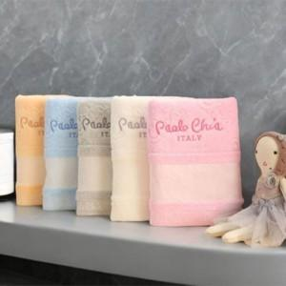

【상세/제작정보】

【인쇄/포장옵션】 | 전사인쇄 / 포장불가능

【공급단가】 | 수량 | 50~ | 100~ | 300~ | 1,000~ | 5,000~
*VAT별도 | 단가 | 4,520원 | 4,350원 | 4,140원 | 3,970원 | 3,830원

【상품 URL】 | https://www.synergygift.co.kr:443/src/goods_detail.php?gdno=45649

